3
五号烧结机主要工艺参数及实物质量情况
日期： |  |  |  | 班次： | 夜班 |  | 时间： | 03:00:00
一、主要工艺参数
项目 | 上料量 | 返矿配比 | 混合料水分（二混） | 布料 参数 | 炉膛 负压 | 大烟道负压 |  | BTP温度
单位
控制范围
实绩
评价
异常说明 | 上料量偏低，氮氧化物高，后续逐步上调。
二、烧结矿质量
项目 | R | TFe | FeO | 镁铝比 | RDI
控制范围
实绩
评价
异常说明
三、烧结矿实物质量（成-1、成-6皮带烧结矿照片）
成-1皮带 |  |  |  |  | 成-6皮带
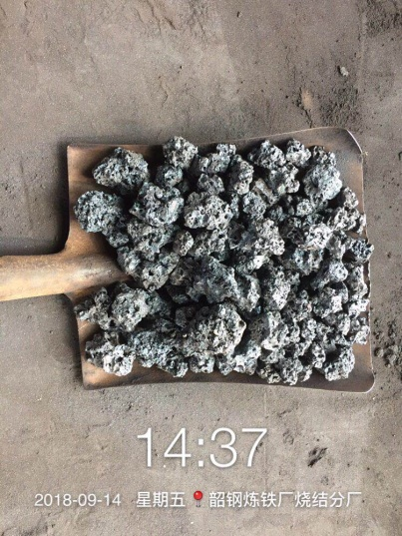 |  |  |  |  | 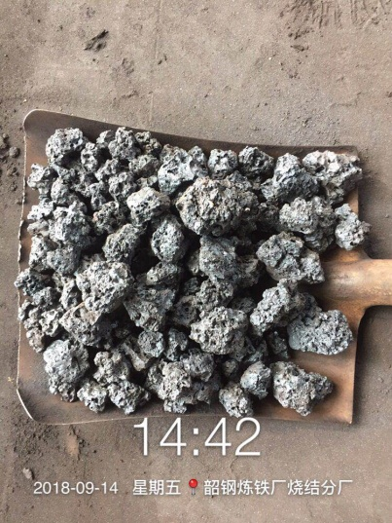

实物质量评价 | 正常/偏碎/偏黄/粒度不均匀 |  |  |  | 实物质量评价 | 正常

备注：每间隔4小时发布一次（3、7、11、15、19、23时）。发布在微信烧结-调度联络群，由调度转发厂信息平台。

